追加登録申請書 (記入例)
 |  |  |  |  |  |  |  |  |  |  |  |  |  |  |  |  |  |  |  |  | 2025年12月改訂版 |  |  |  |  | ※スカウトの新規登録の際は、下記URL/QRコードから「新規追加登録調査」アンケートにご協力願います。
 | 2025 |  |  |  | 年度 | 追 加 登 録 申 請 書 |  |  |  |  |  |  |  |  |  |  |  |  |  |  |  |  |  |  |  | 追加登録申請書に入力いただいた新規スカウト人数分を以下フォームに登録してください

 |  |  |  | ① プルダウンから地区名を選択 |  |  |  |  |  |  |  |  |  | ② プルダウンから団名を選択 ①が未入力の場合は選択できません。 |  |  |  |  |  |  |  |  |  |  |  |  |  |  | URL | QRコード
 |  |  |  |  |  |  |  |  | 地区 |  |  | 団名 |  |  |  |  |  |  |  |  |  |  |  |  |  |  |  |  | https://forms.gle/7Vo7jtgxDjtypqbt9
 |  |  |  | ③ 所属コードはマスタから 自動で入力
そなえよつねに共済のみ登録の場合
直接日本連盟への申請となるため、記載の必要はありません
所属コード |  |  |  |  |  |  | 県 | 12 | 地区 |  |  | 団名 |  |  |  | 団号 |  |  |  | （自動入力）
 | ④ 主登録を記入
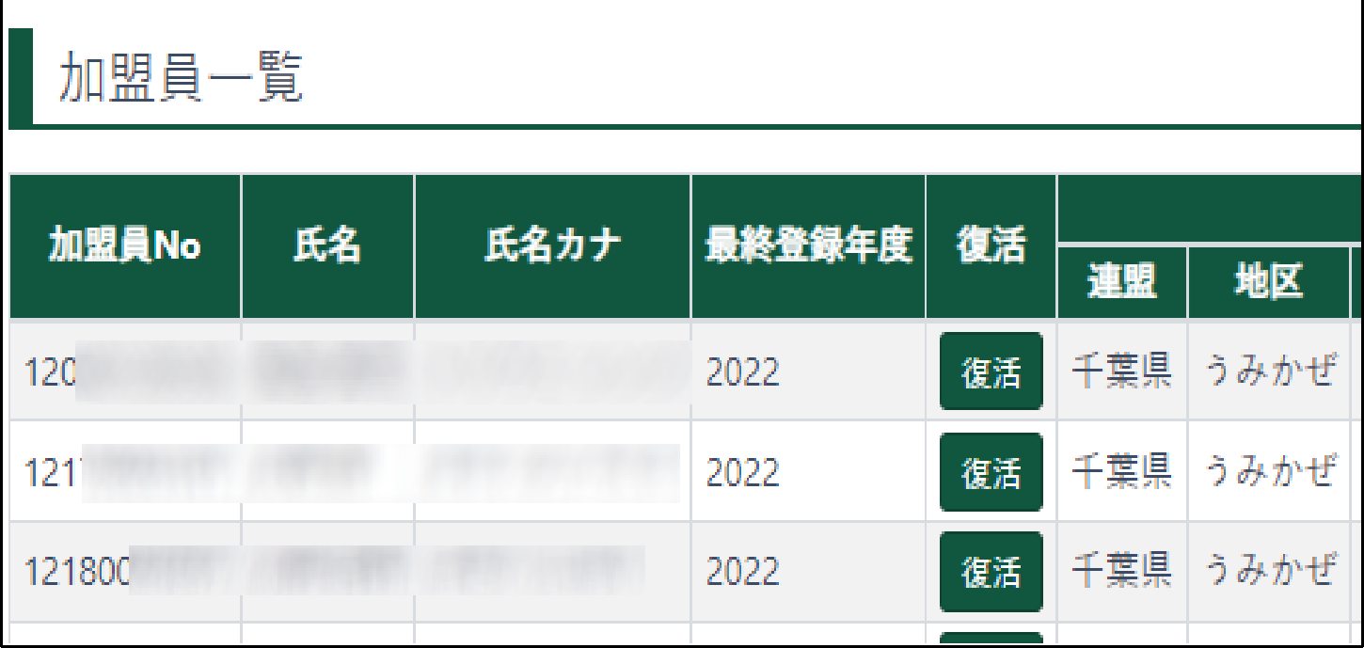
 |  |  |  |  |  |  |  |  |  |  |  |  |  |  |  |  |  |  |  |  |  |  |  |  | ※スカウトの新規登録の際は、右記URL/QRコードから「新規追加登録調査」アンケートに回答いただき、その後に「入力済」を選択入力願います。
 |  | のセルはプルダウンメニューから選択 |  |  |  |  |  |  |  |  |  |  | 登録区分：「新規」・「復活」から選択 |  |  |  |  |  |  |  |  |  |  | ↓
 | 主 登 録 |  |  |  |  | 氏 名 |  |  |  |  | 学年 |  | 登録 |  | 仮申請 |  | 備考 |  |  |  |  |  |  | ※
 | 所属 |  | 役 務 |  |  |  |  |  |  |  | 年齢 |  | 区分 |  | 日付
1 | 団 |  | 団委員 |  |  | 千葉 一郎 |  |  |  |  | 55 |  | 新規 |  | 12/1
2 | BVS |  | ﾋﾞｰﾊﾞｰｽｶｳﾄ |  |  | 海風 太郎 |  |  |  |  | 小学２ |  | 新規 |  | 12/1 |  |  |  |  |  |  |  |  | 入力済
3 | CS |  | ｶﾌﾞｽｶｳﾄ |  |  | 渚 花子 |  |  |  |  | 小学４ |  | 復活 |  | 12/1
スカウトの新規登録の時のみ、入力。 指導者の新規登録時は、入力不要。
｢変更｣のように、登録システムで編集可能なもの、県連盟分担金が発生しないものは、追加登録申請書に記入する必要はありません。日本連盟加盟登録システムのデータを更新入力してください。 県連盟分担金が発生する｢新規｣｢復活｣は追加登録申請書に必ず記入してください。
4
5
6
7
8 |  |  |  |  |  |  |  |  |  |  |  |  |  |  |  |  |  |  |  |  |  |  |  |  |  |  | 凡例
申請日付が 9月1日以降の「新規」登録は、加盟分担金は半額
9 |  |  |  |  |  |  |  |  |  |  |  |  |  |  |  |  |  |  |  |  |  |  |  |  |  |  | 新規 | これまでに登録がなく、システム内にデータが残っていない人を加盟登録しようとするとき（登録料に人数を記載）
10 |  |  |  |  |  |  |  |  |  |  |  |  |  |  |  |  |  |  |  |  |  |  |  |  |  |  | 復活 | 日本連盟登録システムで検索後の非継続加盟員一覧にデータがある者について復活して登録しようとするとき（登録料に人数を記載）
11
12
 | 団連絡先変更、特記事項等
申請日付が 8月31日以前の場合は左の欄に、｢指導者｣｢スカウト｣の｢新規｣｢復活｣登録人数合計を記入。 9月1日以降は「新規」は右の欄に、「復活」は左の欄に、｢指導者｣｢スカウト｣それぞれの登録人数を記入。

隊の新規・復活登録をする場合、記入
県連盟分担金（登録時にかかる経費）（9月以降「新規」登録のみ半額）
指 導 者 |  |  |  |  |  |  |  |  |  | 松戸第7団のみ (指導者)
1,000 |  |  |  | 円 | 500 |  |  | 円 |  | 500 |  | 円 | 250 |  |  | 円
 |  |  |  | 人 | 1 |  |  | 人 |  |  |  | 人 |  |  |  | 人
0 |  |  |  | 円 | 500 |  |  | 円 |  | 0 |  | 円 | 0 |  |  | 円 |  |  | 隊分担金 |  | 2000 |  | 円
ス カ ウ ト |  |  |  |  |  |  |  |  |  | 松戸第7団のみ (スカウト) |  |  |  |  |  |  |  |  |  |  |  | 隊 | 0 |  | 円
1,000 |  |  |  | 円 | 500 |  |  | 円 |  | 500 |  | 円 | 250 |  |  | 円
1 |  |  |  | 人 | 1 |  |  | 人 |  | 0 |  | 人 |  |  |  | 人 |  |  | 県連盟分担金合計
自動計算
1,000 |  |  |  | 円 | 500 |  |  | 円 |  | 0 |  | 円 | 0 |  |  | 円 |  |  | 2,000 |  |  |  |  |  | 円
8月までは｢新規｣｢復活｣登録ともに分担金 1,000円。 9月以降は｢新規｣登録の分担金 500円。 ｢復活｣登録の分担金 1,000円。ゆえにそれぞれの人数を記入。
 |  |  |  |  |  |  |  |  |  |  |  |  | 所定の審査を終え、登録の資格あるものと認めます
 |  |  |  |  |  |  |  |  |  |  |  |  |  |  |  |  |  | 2025-12-02
日本連盟が定める個人情報の保護(ﾌﾟﾗｲﾊﾞｼｰﾎﾟﾘｼｰ)を遵守し |  |  |  |  |  |  |  |  |  |  |  |  | 審査責任者
上記により加盟登録を申請します |  |  |  |  |  |  |  |  |  |  |  |  | （地区コミッショナー）

 |  |  |  | 2025-12-01 |  |  |  |  |  |  |  |  | 県連盟の証明日 |  |  |  |  | 年 月 日
団委員長 |  |  |  |  |  |  |  |  |  |  |  |  | 事務局長

